Junio
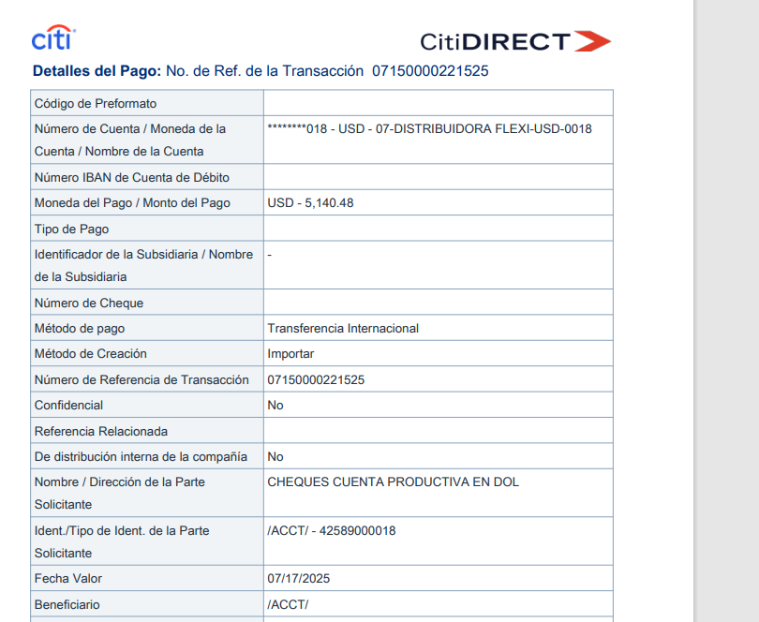
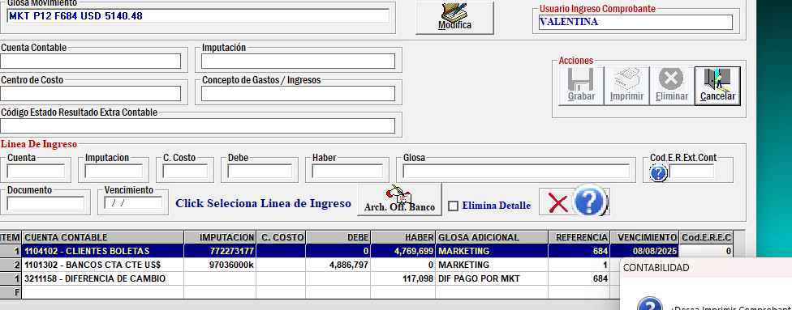
2025
 | PLATAFORMAS | MONTO PESOS | FACTURA | US del dia | TESTIMONIOS
CONVERSION | Google normal + cyber | $1,529,019 | google_8379915865627719
 | Meta normal + cyber | $857,204 | meta_facturasJunio

 |  | $2,386,223 |  | $2,575.50

APERTURA | Meta reconocimiento y trafico | $461,927 | meta_facturasJunio

 |  | $461,927 |  | $498.57

INFLUENCERS | 2 videos Kari Santoro | $100,000 | bhe_Kari-101 |  | https://www.instagram.com/p/DLGd8TKvbR5/ | https://www.instagram.com/p/DLisPRgx2VT/
 | Maca toundro | $650,000 | Factura_AgenciaMT385 |  | https://www.instagram.com/p/DKVuEpFxgju/
 | agencia | $150,000 | Factura_AgenciaMT385 |  | https://www.instagram.com/p/DKVuEpFxgju/
 |  | $900,000 |  | $971.39

VIDEO, GUIONES Y MATERIALES EXTRAS | 3 videos ig | $240,000 | bhe_Andy-200 |  | https://www.instagram.com/p/DKVuEpFxgju/ | https://www.instagram.com/p/DLbNE0yxRwA/ | https://www.instagram.com/p/DLWCAlLRo9P/
 | apoyo video | $20,000 | bhe_apoyo-24 |  | https://www.instagram.com/p/DLWCAlLRo9P/

 |  | $260,000 |  | $280.62
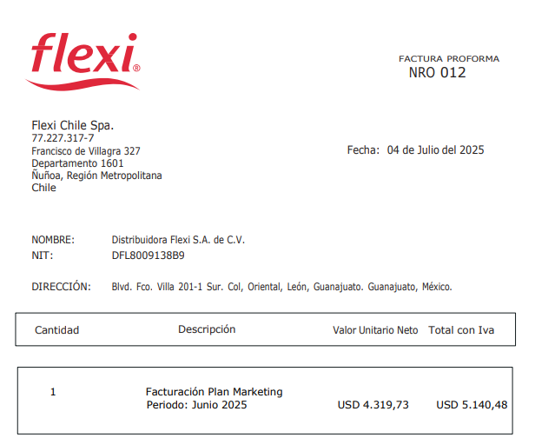

 |  | CL |  | USD
 | Total Junio | $4,008,150 |  | $4,326.07
 | iva | $761,549 |  | $821.95
 | total | $4,769,699 |  | $5,148.03

 |  | factura 684 | Proforma 12 | PAGADO 5.140,48
 |  |  |  | $5,140.48 | ENVIADO
 |  | $117,098.86 | $4,886,797.36 | $5,060.63 | EN BANCO
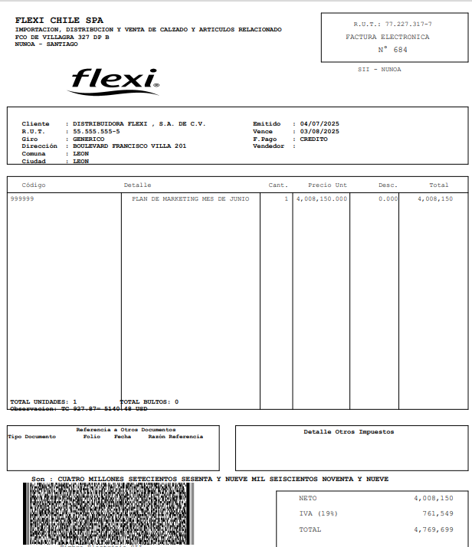
 |  | $77,107.15 |  | $79.85

